Sheet1
前ページへ
ヒント

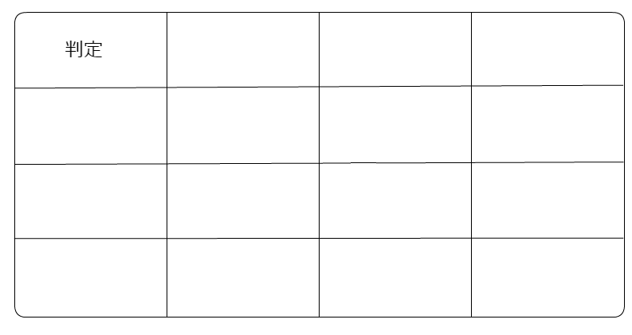
おたからを見つけよう！

リセット

 | 残り回数

